EnglishNew
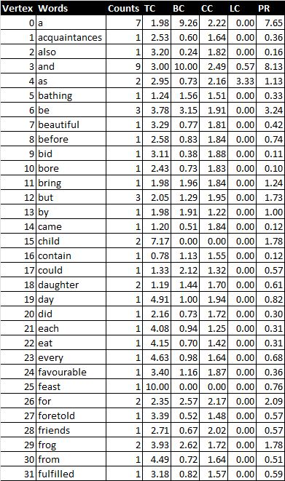
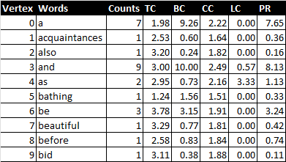
Vertex | Words | Counts | TC | BC | CC | LC | PR
3 | and | 9 | 3.00 | 10.00 | 2.49 | 0.57 | 8.13
75 | the | 9 | 4.34 | 9.19 | 2.20 | 0.44 | 10.00
0 | a | 7 | 1.98 | 9.26 | 2.22 | 0.00 | 7.65
84 | to | 6 | 3.80 | 7.48 | 2.28 | 0.18 | 5.54
36 | had | 4 | 3.44 | 5.32 | 2.48 | 0.36 | 3.82
39 | he | 4 | 2.42 | 3.68 | 2.07 | 0.48 | 2.38
56 | of | 4 | 5.19 | 6.21 | 2.37 | 0.00 | 6.03
74 | that | 4 | 3.73 | 3.49 | 2.19 | 0.36 | 5.12
6 | be | 3 | 3.78 | 3.15 | 1.91 | 0.00 | 3.24
12 | but | 3 | 2.05 | 1.29 | 1.95 | 0.00 | 1.73
45 | it | 3 | 3.52 | 2.05 | 1.79 | 0.00 | 2.12
67 | queen | 3 | 2.89 | 3.09 | 1.88 | 1.00 | 1.53
77 | them | 3 | 2.90 | 5.03 | 2.40 | 1.00 | 2.70
78 | there | 3 | 0.41 | 2.63 | 1.76 | 0.00 | 1.59
4 | as | 2 | 2.95 | 0.73 | 2.16 | 3.33 | 1.13
15 | child | 2 | 7.17 | 0.00 | 0.00 | 0.00 | 1.78
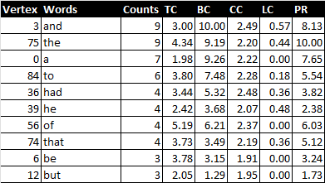
18 | daughter | 2 | 1.19 | 1.44 | 1.70 | 0.00 | 0.61
26 | for | 2 | 2.35 | 2.57 | 2.17 | 0.00 | 2.09
29 | frog | 2 | 3.93 | 2.62 | 1.72 | 0.00 | 1.78
37 | happened | 2 | 2.36 | 1.07 | 2.07 | 0.00 | 0.72
42 | his | 2 | 2.13 | 1.29 | 1.52 | 0.00 | 1.33
43 | in | 2 | 0.49 | 1.29 | 1.50 | 0.00 | 0.44
48 | king | 2 | 2.66 | 5.79 | 2.10 | 1.67 | 1.78
55 | not | 2 | 0.00 | 2.13 | 1.51 | 0.00 | 0.73
60 | only | 2 | 1.90 | 2.05 | 1.55 | 0.00 | 1.15
63 | out | 2 | 6.01 | 2.45 | 1.93 | 0.00 | 1.93
69 | said | 2 | 5.62 | 1.65 | 1.87 | 0.00 | 1.30
72 | so | 2 | 2.85 | 1.63 | 1.72 | 0.00 | 1.42
79 | they | 2 | 3.52 | 1.48 | 2.05 | 0.00 | 1.85
1 | acquaintances | 1 | 2.53 | 0.60 | 1.64 | 0.00 | 0.36
2 | also | 1 | 3.20 | 0.24 | 1.82 | 0.00 | 0.16
5 | bathing | 1 | 1.24 | 1.56 | 1.51 | 0.00 | 0.33
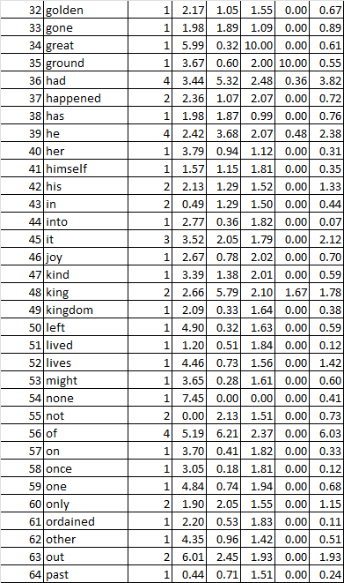
7 | beautiful | 1 | 3.29 | 0.77 | 1.81 | 0.00 | 0.42
8 | before | 1 | 2.58 | 0.83 | 1.84 | 0.00 | 0.74
9 | bid | 1 | 3.11 | 0.38 | 1.88 | 0.00 | 0.11
10 | bore | 1 | 2.43 | 0.73 | 1.83 | 0.00 | 0.10
11 | bring | 1 | 1.98 | 1.96 | 1.84 | 0.00 | 1.24
13 | by | 1 | 1.98 | 1.91 | 1.22 | 0.00 | 1.00
14 | came | 1 | 1.20 | 0.51 | 1.84 | 0.00 | 0.12
16 | contain | 1 | 0.78 | 1.13 | 1.55 | 0.00 | 0.12
17 | could | 1 | 1.33 | 2.12 | 1.32 | 0.00 | 0.57
19 | day | 1 | 4.91 | 1.00 | 1.94 | 0.00 | 0.82
20 | did | 1 | 2.16 | 0.73 | 1.72 | 0.00 | 0.30
21 | each | 1 | 4.08 | 0.94 | 1.25 | 0.00 | 0.31
22 | eat | 1 | 4.15 | 0.70 | 1.42 | 0.00 | 0.31
23 | every | 1 | 4.63 | 0.98 | 1.64 | 0.00 | 0.68
24 | favourable | 1 | 3.40 | 1.16 | 1.87 | 0.00 | 0.36
25 | feast | 1 | 10.00 | 0.00 | 0.00 | 0.00 | 0.76
27 | foretold | 1 | 3.39 | 0.52 | 1.48 | 0.00 | 0.57
28 | friends | 1 | 2.71 | 0.67 | 2.02 | 0.00 | 0.57
30 | from | 1 | 4.49 | 0.72 | 1.64 | 0.00 | 0.51
31 | fulfilled | 1 | 3.18 | 0.82 | 1.57 | 0.00 | 0.59
32 | golden | 1 | 2.17 | 1.05 | 1.55 | 0.00 | 0.67
33 | gone | 1 | 1.98 | 1.89 | 1.09 | 0.00 | 0.89
34 | great | 1 | 5.99 | 0.32 | 10.00 | 0.00 | 0.61
35 | ground | 1 | 3.67 | 0.60 | 2.00 | 10.00 | 0.55
38 | has | 1 | 1.98 | 1.87 | 0.99 | 0.00 | 0.76
40 | her | 1 | 3.79 | 0.94 | 1.12 | 0.00 | 0.31
41 | himself | 1 | 1.57 | 1.15 | 1.81 | 0.00 | 0.35
44 | into | 1 | 2.77 | 0.36 | 1.82 | 0.00 | 0.07
46 | joy | 1 | 2.67 | 0.78 | 2.02 | 0.00 | 0.70
47 | kind | 1 | 3.39 | 1.38 | 2.01 | 0.00 | 0.59
49 | kingdom | 1 | 2.09 | 0.33 | 1.64 | 0.00 | 0.38
50 | left | 1 | 4.90 | 0.32 | 1.63 | 0.00 | 0.59
51 | lived | 1 | 1.20 | 0.51 | 1.84 | 0.00 | 0.12
52 | lives | 1 | 4.46 | 0.73 | 1.56 | 0.00 | 1.42
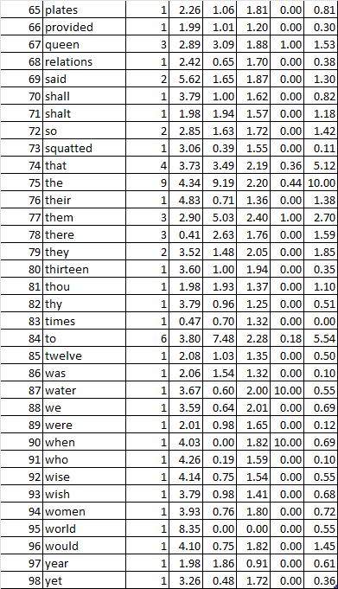
53 | might | 1 | 3.65 | 0.28 | 1.61 | 0.00 | 0.60
54 | none | 1 | 7.45 | 0.00 | 0.00 | 0.00 | 0.41
57 | on | 1 | 3.70 | 0.41 | 1.82 | 0.00 | 0.33
58 | once | 1 | 3.05 | 0.18 | 1.81 | 0.00 | 0.12
59 | one | 1 | 4.84 | 0.74 | 1.94 | 0.00 | 0.68
61 | ordained | 1 | 2.20 | 0.53 | 1.83 | 0.00 | 0.11
62 | other | 1 | 4.35 | 0.96 | 1.42 | 0.00 | 0.51
64 | past | 1 | 0.44 | 0.71 | 1.51 | 0.00 | 0.24
65 | plates | 1 | 2.26 | 1.06 | 1.81 | 0.00 | 0.81
66 | provided | 1 | 1.99 | 1.01 | 1.20 | 0.00 | 0.30
68 | relations | 1 | 2.42 | 0.65 | 1.70 | 0.00 | 0.38
70 | shall | 1 | 3.79 | 1.00 | 1.62 | 0.00 | 0.82
71 | shalt | 1 | 1.98 | 1.94 | 1.57 | 0.00 | 1.18
73 | squatted | 1 | 3.06 | 0.39 | 1.55 | 0.00 | 0.11
76 | their | 1 | 4.83 | 0.71 | 1.36 | 0.00 | 1.38
80 | thirteen | 1 | 3.60 | 1.00 | 1.94 | 0.00 | 0.35
81 | thou | 1 | 1.98 | 1.93 | 1.37 | 0.00 | 1.10
82 | thy | 1 | 3.79 | 0.96 | 1.25 | 0.00 | 0.51
83 | times | 1 | 0.47 | 0.70 | 1.32 | 0.00 | 0.00
85 | twelve | 1 | 2.08 | 1.03 | 1.35 | 0.00 | 0.50
86 | was | 1 | 2.06 | 1.54 | 1.32 | 0.00 | 0.10
87 | water | 1 | 3.67 | 0.60 | 2.00 | 10.00 | 0.55
88 | we | 1 | 3.59 | 0.64 | 2.01 | 0.00 | 0.69
89 | were | 1 | 2.01 | 0.98 | 1.65 | 0.00 | 0.12
90 | when | 1 | 4.03 | 0.00 | 1.82 | 10.00 | 0.69
91 | who | 1 | 4.26 | 0.19 | 1.59 | 0.00 | 0.10
92 | wise | 1 | 4.14 | 0.75 | 1.54 | 0.00 | 0.55
93 | wish | 1 | 3.79 | 0.98 | 1.41 | 0.00 | 0.68
94 | women | 1 | 3.93 | 0.76 | 1.80 | 0.00 | 0.72
95 | world | 1 | 8.35 | 0.00 | 0.00 | 0.00 | 0.55
96 | would | 1 | 4.10 | 0.75 | 1.82 | 0.00 | 1.45
97 | year | 1 | 1.98 | 1.86 | 0.91 | 0.00 | 0.61
98 | yet | 1 | 3.26 | 0.48 | 1.72 | 0.00 | 0.36

